listing
1) ENGLISH ITEM NAME (ex : OOOO machine) | 2)中文名称 | 3) MANUFACTUROR (ex : OOO company) | 4) MODEL NO (ex : abc-123) | 5)Serial number | 6)CN hs code | 7)VN hs code | 8)Material | 9) VOLTAGE (ex : 220V) | 10) CAPACITY (ex :1200KW) | 11) Manufacture date (yyyy-mm-dd) | 12) ORIGIN | 13) NEW or USED | 14) PICTURE (BEFORE PACKING) | 15) PICTURE (NAME PLATE or label) | 16)Quantity | 17)cost(RMB 13%VAT) | 18)cost(USD) | 19)Total cost(USD) | 20)CARTON NO. | 21)CTN QTY | 22)G.W(KGS) | 23)N.W(KGS) | 24)Package Size(CM) | 25)Part size(CM) | 26)应用范围 | 27)是否带电源
Stencil | 钢网 | Shenzhen Changke Excellence Technology Co., LTD | / | 53906MI R01（N5100060417-00） |  |  | 钢/铝 |  |  | 2024.6.11 | China | NEW |  |  | 1 | 270 |  |  | E1 | 1 | 2.8 | 1.1 | 60*70*9 | 55*65*2.5CM | SMT | NO
Stencil | 钢网 | Shenzhen Changke Excellence Technology Co., LTD | / | KTN-AIR MAINBOARD B |  |  | 钢/铝 |  |  | 2024.6.11 | China | NEW |  | 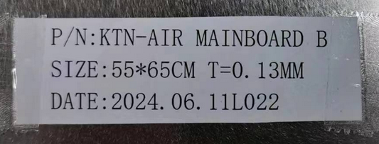 | 1 | 270 |  |  |  |  |  | 1.1 |  | 55*65*2.5CM | SMT | NO
Stencil | 钢网 | PROCESS LAB.MICRON (Suzhou) Precision Technology Co., Ltd. Guangzhou branch | / | KTN-AIR(B)17024 |  |  | 钢/铝 |  |  | 2024.6.07 | China | NEW |  |  | 1 | 1152.6 |  |  | E2 | 1 | 4.9 | 4 | 60*70*9 | 55*65*3CM | SMT | NO

